Munka1
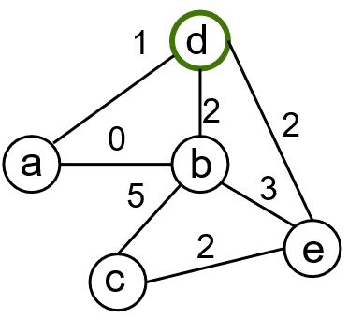 |  |  |  |  |  |  |  |  |  |  |  | 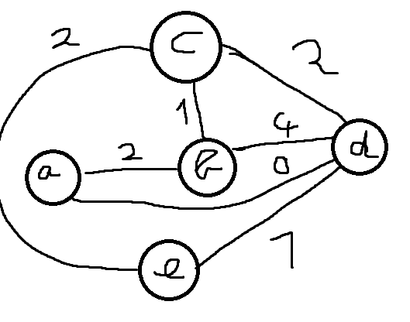

 | c |  |  |  |  | cúcs | p |  |  |  |  |  | c |  |  |  |  | cúcs | p
 | A | B | C | D | E |  | A | B | C | D | E |  | A | B | C | D | E |  | A | B | C | D | E
 |  |  |  |  |  |  |  |  |  |  |  | init | e | e | e | e | e |  | 0 | 0 | 0 | 0 | 0
 |  |  |  |  |  |  |  |  |  |  |  |  | e | 0 | e | e | e
 |  |  |  |  |  |  |  |  |  |  |  |  | 2 |  | 1 | 4 |  | B:0 | B |  | B | B
 |  |  |  |  |  |  |  |  |  |  |  |  |  |  |  | 3 | 3 | C:1 |  |  |  | C | C
 |  |  |  |  |  |  |  |  |  |  |  |  |  |  |  | 2 |  | A:2 |  |  |  | A
 |  |  |  |  |  |  |  |  |  |  |  |  |  |  |  |  |  | D:4
 |  |  |  |  |  |  |  |  |  |  |  |  |  |  |  |  |  | E:3
 |  |  |  |  |  |  |  |  |  |  |  | final | 2 | 0 | 1 | 2 | 3 |  | B | 0 | B | A | C

